面积位置
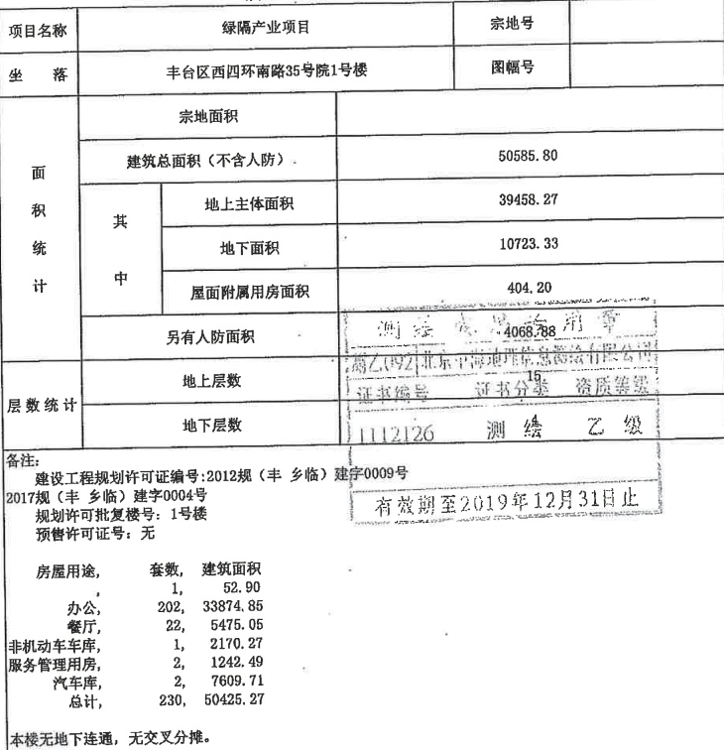
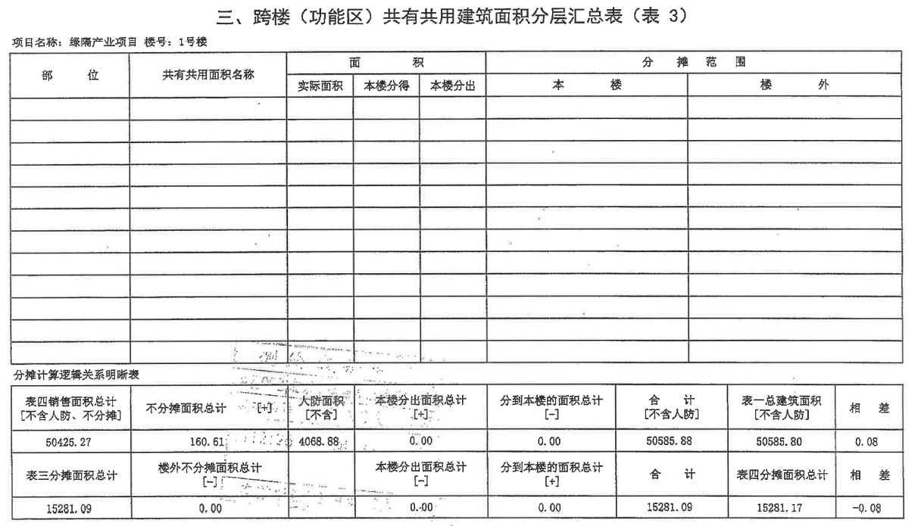
 |  |  |  |  |  | 序号 | 部位 | 建筑面积 | 用途 | 序号 | 部位 | 建筑面积 | 用途
 |  |  |  |  |  | 1 | -301 | 3958.19 | 地下车库 | 1 | -101 | 2170.27 | 非机动车库
 |  |  |  |  |  | 2 | -201 | 3651.52 | 地下车库 | 2 | 101 | 582.96 | 服务管理用房
 |  |  |  |  |  | 3 | 102 | 932.5 | 办公 | 3 | 105 | 659.53 | 服务管理用房
 |  |  |  |  |  | 4 | 103 | 52.9 | ， |  | 不分摊 | 160.61
 |  |  |  |  |  | 5 | 104 | 932.5 | 办公 |  |  | 3573.37
 |  |  |  |  |  | 6 | 201 | 557.18 | 餐厅
 |  |  |  |  |  | 7 | 202 | 321.9 | 餐厅
 |  |  |  |  |  | 8 | 203 | 120.48 | 餐厅
 |  |  |  |  |  | 9 | 204 | 78.92 | 餐厅
 |  |  |  |  |  | 10 | 205 | 120.48 | 餐厅
 |  |  |  |  |  | 11 | 206 | 120.48 | 餐厅
 |  |  |  |  |  | 12 | 207 | 120.48 | 餐厅
 |  |  |  |  |  | 13 | 208-210 | 919.24 | 餐厅
 |  |  |  |  |  | 14 | 301 | 321.75 | 餐厅
 |  |  |  |  |  | 15 | 302 | 120.48 | 餐厅 |  | 3573.37
 |  |  |  |  |  | 16 | 303 | 76.47 | 餐厅
 |  |  |  |  |  | 17 | 304 | 361.44 | 餐厅
 |  |  |  |  |  | 18 | 305 | 321.75 | 餐厅
 |  |  |  |  |  | 19 | 306 | 238.22 | 餐厅
 |  |  |  |  |  | 20 | 307 | 319.73 | 餐厅
 |  |  |  |  |  | 21 | 308 | 159.95 | 餐厅
 |  |  |  |  |  | 22 | 309 | 159.4 | 餐厅 |  | 5244.9
 |  |  |  |  |  | 23 | 310 | 159.4 | 餐厅 |  | 2585.04
 |  |  |  |  |  | 24 | 311 | 159.4 | 餐厅 |  | 2659.86 | 249600 | 0.25709459011
 |  |  |  |  |  | 25 | 312 | 159.95 | 餐厅
 |  |  |  |  |  | 26 | 313 | 319.73 | 餐厅
 |  |  |  |  |  | 27 | 314 | 238.22 | 餐厅
 |  |  |  |  |  | 28 | 401 | 2885.74 | 办公
 |  |  |  |  |  | 29 | 501 | 139.98 | 办公
 |  |  |  |  |  | 30 | 502 | 79.3 | 办公
 |  |  |  |  |  | 31 | 503 | 79.3 | 办公
 |  |  |  |  |  | 32 | 504 | 79.3 | 办公
 |  |  |  |  |  | 33 | 505 | 79.3 | 办公
 |  |  |  |  |  | 34 | 506 | 79.3 | 办公
 |  |  |  |  |  | 35 | 507 | 79.3 | 办公
 |  |  |  |  |  | 36 | 508 | 79.3 | 办公
 |  |  |  |  |  | 37 | 509 | 79.3 | 办公
 |  |  |  |  |  | 38 | 510 | 79.3 | 办公
 |  |  |  |  |  | 39 | 511 | 79.3 | 办公
 |  |  |  |  |  | 40 | 512 | 79.3 | 办公
 |  |  |  |  |  | 41 | 513 | 79.3 | 办公
 |  |  |  |  |  | 42 | 514 | 100.55 | 办公
 |  |  |  |  |  | 43 | 515 | 232.89 | 办公
1 | 52.9 | ， | 1 | 52.9 | ， | 44 | 516 | 100.56 | 办公
202 | 33874.85 | 办公 | 202 | 33874.85 | 办公 | 45 | 517 | 79.3 | 办公
22 | 5475.05 | 餐厅 | 22 | 5475.05 | 餐厅 | 46 | 518 | 79.3 | 办公
1 | 2170.27 | 非机动车库 | 2 | 7609.71 | 汽车库 | 47 | 519 | 79.3 | 办公
2 | 1242.49 | 服务管理用房 | 227 | 47012.51 |  | 48 | 520 | 79.3 | 办公
2 | 7609.71 | 汽车库 |  |  |  | 49 | 521 | 79.3 | 办公
230 | 50425.27 |  |  |  |  | 50 | 522 | 79.32 | 办公
 |  |  |  |  |  | 51 | 523 | 79.29 | 办公
 |  |  |  |  |  | 52 | 524 | 79.3 | 办公
 |  |  |  |  |  | 53 | 525 | 79.3 | 办公
 |  |  |  |  |  | 54 | 526 | 79.3 | 办公
 |  |  |  |  |  | 55 | 527 | 79.3 | 办公
 |  |  |  |  |  | 56 | 528 | 79.3 | 办公
 |  |  |  |  |  | 57 | 529 | 139.98 | 办公
 |  |  |  |  |  | 58 | 530 | 82.84 | 办公
 |  |  |  |  |  | 59 | 531 | 82.84 | 办公
 |  |  |  |  |  | 60 | 601 | 143 | 办公
 |  |  |  |  |  | 61 | 602 | 81.02 | 办公
 |  |  |  |  |  | 62 | 603 | 81.02 | 办公
 |  |  |  |  |  | 63 | 604 | 81.02 | 办公
 |  |  |  |  |  | 64 | 605 | 81.02 | 办公
 |  |  |  |  |  | 65 | 606 | 81.02 | 办公
 |  |  |  |  |  | 66 | 607 | 81.02 | 办公
 |  |  |  |  |  | 67 | 608 | 81.02 | 办公
 |  |  |  |  |  | 68 | 609 | 81.02 | 办公
 |  |  |  |  |  | 69 | 610 | 81.02 | 办公
 |  |  |  |  |  | 70 | 611 | 81.02 | 办公
 |  |  |  |  |  | 71 | 612 | 81.02 | 办公
 |  |  |  |  |  | 72 | 613 | 81.02 | 办公
 |  |  |  |  |  | 73 | 614 | 102.72 | 办公
 |  |  |  |  |  | 74 | 615 | 84.62 | 办公
 |  |  |  |  |  | 75 | 616 | 84.62 | 办公
 |  |  |  |  |  | 76 | 617 | 102.72 | 办公
 |  |  |  |  |  | 77 | 618 | 81.02 | 办公
 |  |  |  |  |  | 78 | 619 | 81.02 | 办公
 |  |  |  |  |  | 79 | 620 | 81.02 | 办公
 |  |  |  |  |  | 80 | 621 | 81.02 | 办公
 |  |  |  |  |  | 81 | 622 | 81.02 | 办公
 |  |  |  |  |  | 82 | 623 | 81 | 办公
 |  |  |  |  |  | 83 | 624 | 81.03 | 办公
 |  |  |  |  |  | 84 | 625 | 81.02 | 办公
 |  |  |  |  |  | 85 | 626 | 81.02 | 办公
 |  |  |  |  |  | 86 | 627 | 81.02 | 办公
 |  |  |  |  |  | 87 | 628 | 81.02 | 办公
 |  |  |  |  |  | 88 | 629 | 81.02 | 办公
 |  |  |  |  |  | 89 | 630 | 143 | 办公
 |  |  |  |  |  | 90 | 631 | 84.62 | 办公
 |  |  |  |  |  | 91 | 632 | 84.62 | 办公
 |  |  |  |  |  | 92 | 701 | 285.43 | 办公
 |  |  |  |  |  | 93 | 702 | 148.98 | 办公
 |  |  |  |  |  | 94 | 703 | 111.74 | 办公
 |  |  |  |  |  | 95 | 704 | 111.74 | 办公
 |  |  |  |  |  | 96 | 705 | 111.74 | 办公
 |  |  |  |  |  | 97 | 706 | 148.98 | 办公
 |  |  |  |  |  | 98 | 707 | 269.32 | 办公
 |  |  |  |  |  | 99 | 708 | 211.33 | 办公
 |  |  |  |  |  | 100 | 709 | 285.43 | 办公
 |  |  |  |  |  | 101 | 710 | 148.98 | 办公
 |  |  |  |  |  | 102 | 711 | 111.74 | 办公
 |  |  |  |  |  | 103 | 712 | 111.74 | 办公
 |  |  |  |  |  | 104 | 713 | 111.74 | 办公
 |  |  |  |  |  | 105 | 714 | 148.98 | 办公
 |  |  |  |  |  | 106 | 715 | 285.43 | 办公
 |  |  |  |  |  | 107 | 716 | 211.33 | 办公
 |  |  |  |  |  | 108 | 801 | 285.43 | 办公
 |  |  |  |  |  | 109 | 802 | 148.98 | 办公
 |  |  |  |  |  | 110 | 803 | 111.74 | 办公
 |  |  |  |  |  | 111 | 804 | 111.74 | 办公
 |  |  |  |  |  | 112 | 805 | 111.74 | 办公
 |  |  |  |  |  | 113 | 806 | 148.98 | 办公
 |  |  |  |  |  | 114 | 807 | 269.32 | 办公
 |  |  |  |  |  | 115 | 808 | 211.33 | 办公
 |  |  |  |  |  | 116 | 809 | 285.43 | 办公
 |  |  |  |  |  | 117 | 810 | 148.98 | 办公
 |  |  |  |  |  | 118 | 811 | 111.74 | 办公
 |  |  |  |  |  | 119 | 812 | 111.74 | 办公
 |  |  |  |  |  | 120 | 813 | 111.74 | 办公
 |  |  |  |  |  | 121 | 814 | 148.98 | 办公
 |  |  |  |  |  | 122 | 815 | 285.43 | 办公
 |  |  |  |  |  | 123 | 816 | 211.33 | 办公
 |  |  |  |  |  | 124 | 901 | 285.43 | 办公
 |  |  |  |  |  | 125 | 902 | 148.98 | 办公
 |  |  |  |  |  | 126 | 903 | 111.74 | 办公
 |  |  |  |  |  | 127 | 904 | 111.74 | 办公
 |  |  |  |  |  | 128 | 905 | 111.74 | 办公
 |  |  |  |  |  | 129 | 906 | 148.98 | 办公
 |  |  |  |  |  | 130 | 907 | 269.32 | 办公
 |  |  |  |  |  | 131 | 908 | 211.33 | 办公
 |  |  |  |  |  | 132 | 909 | 285.43 | 办公
 |  |  |  |  |  | 133 | 910 | 148.98 | 办公
 |  |  |  |  |  | 134 | 911 | 111.74 | 办公
 |  |  |  |  |  | 135 | 912 | 111.74 | 办公
 |  |  |  |  |  | 136 | 913 | 111.74 | 办公
 |  |  |  |  |  | 137 | 914 | 148.98 | 办公
 |  |  |  |  |  | 138 | 915 | 285.43 | 办公
 |  |  |  |  |  | 139 | 916 | 211.33 | 办公
 |  |  |  |  |  | 140 | 1001 | 270.65 | 办公
 |  |  |  |  |  | 141 | 1002 | 151.32 | 办公
 |  |  |  |  |  | 142 | 1003 | 113.49 | 办公
 |  |  |  |  |  | 143 | 1004 | 113.49 | 办公
 |  |  |  |  |  | 144 | 1005 | 113.49 | 办公
 |  |  |  |  |  | 145 | 1006 | 151.32 | 办公
 |  |  |  |  |  | 146 | 1007 | 270.65 | 办公
 |  |  |  |  |  | 147 | 1008 | 217.01 | 办公
 |  |  |  |  |  | 148 | 1009 | 270.65 | 办公
 |  |  |  |  |  | 149 | 1010 | 151.32 | 办公
 |  |  |  |  |  | 150 | 1011 | 113.49 | 办公
 |  |  |  |  |  | 151 | 1012 | 113.49 | 办公
 |  |  |  |  |  | 152 | 1013 | 113.49 | 办公
 |  |  |  |  |  | 153 | 1014 | 151.32 | 办公
 |  |  |  |  |  | 154 | 1015 | 270.65 | 办公
 |  |  |  |  |  | 155 | 1016 | 217.01 | 办公
 |  |  |  |  |  | 156 | 1101 | 270.65 | 办公
 |  |  |  |  |  | 157 | 1102 | 151.32 | 办公
 |  |  |  |  |  | 158 | 1103 | 113.49 | 办公
 |  |  |  |  |  | 159 | 1104 | 113.49 | 办公
 |  |  |  |  |  | 160 | 1105 | 113.49 | 办公
 |  |  |  |  |  | 161 | 1106 | 151.32 | 办公
 |  |  |  |  |  | 162 | 1107 | 270.65 | 办公
 |  |  |  |  |  | 163 | 1108 | 217.01 | 办公
 |  |  |  |  |  | 164 | 1109 | 270.65 | 办公
 |  |  |  |  |  | 165 | 1110 | 151.32 | 办公
 |  |  |  |  |  | 166 | 1111 | 113.49 | 办公
 |  |  |  |  |  | 167 | 1112 | 113.49 | 办公
 |  |  |  |  |  | 168 | 1113 | 113.49 | 办公
 |  |  |  |  |  | 169 | 1114 | 151.32 | 办公
 |  |  |  |  |  | 170 | 1115 | 270.65 | 办公
 |  |  |  |  |  | 171 | 1116 | 217.01 | 办公
 |  |  |  |  |  | 172 | 1201 | 230.62 | 办公
 |  |  |  |  |  | 173 | 1202 | 128.94 | 办公
 |  |  |  |  |  | 174 | 1203 | 96.71 | 办公
 |  |  |  |  |  | 175 | 1204 | 96.71 | 办公
 |  |  |  |  |  | 176 | 1205 | 96.71 | 办公
 |  |  |  |  |  | 177 | 1206 | 128.94 | 办公
 |  |  |  |  |  | 178 | 1207 | 230.62 | 办公
 |  |  |  |  |  | 179 | 1208 | 184.91 | 办公
 |  |  |  |  |  | 180 | 1209 | 230.62 | 办公
 |  |  |  |  |  | 181 | 1210 | 128.94 | 办公
 |  |  |  |  |  | 182 | 1211 | 96.71 | 办公
 |  |  |  |  |  | 183 | 1212 | 96.71 | 办公
 |  |  |  |  |  | 184 | 1213 | 96.71 | 办公
 |  |  |  |  |  | 185 | 1214 | 128.94 | 办公
 |  |  |  |  |  | 186 | 1215 | 230.62 | 办公
 |  |  |  |  |  | 187 | 1216 | 184.91 | 办公
 |  |  |  |  |  | 188 | 1301 | 230.62 | 办公
 |  |  |  |  |  | 189 | 1302 | 128.94 | 办公
 |  |  |  |  |  | 190 | 1303 | 96.71 | 办公
 |  |  |  |  |  | 191 | 1304 | 96.71 | 办公
 |  |  |  |  |  | 192 | 1305 | 96.71 | 办公
 |  |  |  |  |  | 193 | 1306 | 128.94 | 办公
 |  |  |  |  |  | 194 | 1307 | 230.62 | 办公
 |  |  |  |  |  | 195 | 1308 | 184.91 | 办公
 |  |  |  |  |  | 196 | 1309 | 230.62 | 办公
 |  |  |  |  |  | 197 | 1310 | 128.94 | 办公
 |  |  |  |  |  | 198 | 1311 | 96.71 | 办公
 |  |  |  |  |  | 199 | 1312 | 96.71 | 办公
 |  |  |  |  |  | 200 | 1313 | 96.71 | 办公
 |  |  |  |  |  | 201 | 1314 | 128.94 | 办公
 |  |  |  |  |  | 202 | 1315 | 230.62 | 办公
 |  |  |  |  |  | 203 | 1316 | 184.91 | 办公
 |  |  |  |  |  | 204 | 1401 | 230.62 | 办公
 |  |  |  |  |  | 205 | 1402 | 128.94 | 办公
 |  |  |  |  |  | 206 | 1403 | 96.71 | 办公
 |  |  |  |  |  | 207 | 1404 | 96.71 | 办公
 |  |  |  |  |  | 208 | 1405 | 96.71 | 办公
 |  |  |  |  |  | 209 | 1406 | 128.94 | 办公
 |  |  |  |  |  | 210 | 1407 | 230.62 | 办公
 |  |  |  |  |  | 211 | 1408 | 184.91 | 办公
 |  |  |  |  |  | 212 | 1409 | 230.62 | 办公
 |  |  |  |  |  | 213 | 1410 | 128.94 | 办公
 |  |  |  |  |  | 214 | 1411 | 96.71 | 办公
 |  |  |  |  |  | 215 | 1412 | 96.71 | 办公
 |  |  |  |  |  | 216 | 1413 | 96.71 | 办公
 |  |  |  |  |  | 217 | 1414 | 128.94 | 办公
 |  |  |  |  |  | 218 | 1415 | 230.62 | 办公
 |  |  |  |  |  | 219 | 1416 | 184.91 | 办公
 |  |  |  |  |  | 220 | 1501 | 684.97 | 办公
 |  |  |  |  |  | 221 | 1502 | 225.83 | 办公
 |  |  |  |  |  | 222 | 1503 | 96.76 | 办公
 |  |  |  |  |  | 223 | 1504 | 206.61 | 办公
 |  |  |  |  |  | 224 | 1505 | 618.52 | 办公
 |  |  |  |  |  | 225 | 1506 | 197.03 | 办公
 |  |  |  |  |  | 226 | 1507 | 96.79 | 办公
 |  |  |  |  |  | 227 | 1508 | 225.83 | 办公
 |  |  |  |  |  |  |  | 47012.51

